TDSheet
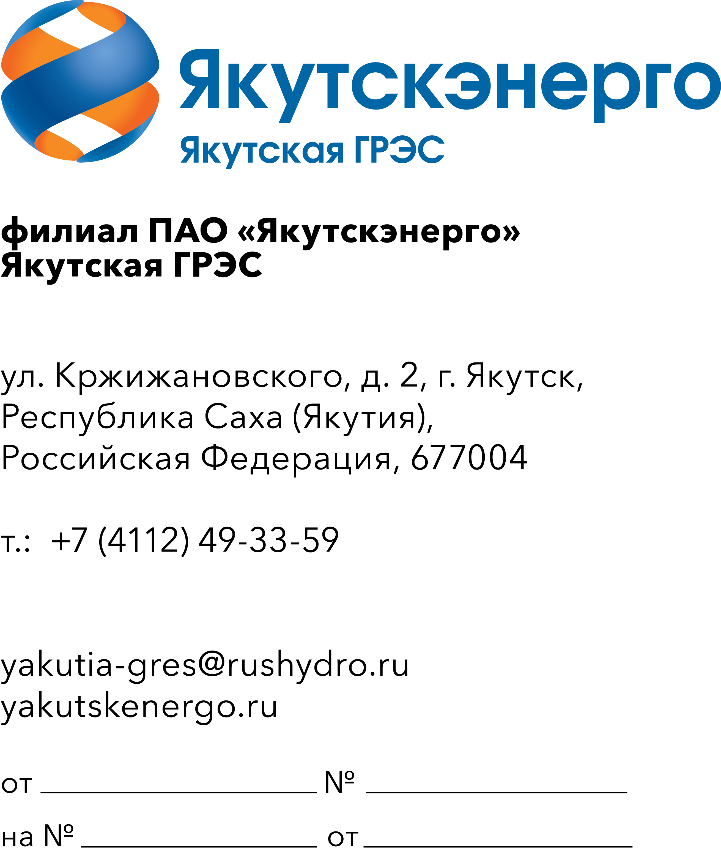
 |  |  | Потенциальным участникам

ОКПД2 27.33.13.120 Поставка материалов электроустановочных для Якутской ГРЭС

 | Требования к продукции

Требования к объемам и срокам поставки
Перечень и объем закупаемой продукции (представлены в таблице 1).

Таблица 1. Перечень и объем закупаемой продукции

№ п/п | Наименование продукции | Техническое описание | Единица измерения | Количество | ОКПД2 | Применение законодательства о национальном режиме

1 | 2 | 3 | 4 | 5 | 6 | 7
 | Якутская ГРЭС |  |  | 779
1 | Вилка прямая с заземлением 16А 250В 2P+PE IP44 SQ0612-0001 TDM | Вилка прямая с заземлением 16А 250В 2P+PE IP44 SQ0612-0001 TDM | шт | 15 | 27.33.13.110 | Установлен режим преимущества закупки российской продукции
2 | Зажим крокодил 10А красный 27.187.1 | Вилка прямая с заземлением 16А 250В 2P+PE IP44 SQ0612-0001 TDM | шт | 20 | 27.33.13.120 | Установлен режим преимущества закупки российской продукции
3 | Зажим крокодил 32А красный 27.262.1 83мм | Длина: 83 мм; Цвет изолятора: Красный; Рабочий ток: 32А; Номинальное напряжение: 1000VAC | шт | 20 | 27.33.13.120 | Установлен режим преимущества закупки российской продукции
4 | Зажим крокодил 32А черный 27.262.2 83мм | Длина: 83 мм; Цвет изолятора: Черный; Рабочий ток: 32А; Номинальное напряжение: 1000VAC | шт | 20 | 27.33.13.120 | Установлен режим преимущества закупки российской продукции
5 | Зажим крокодил изолированный ЗКИ 15А красный/черный 55мм 2шт | Максимальный ток: 15 А.Цвет: Красный, черный. Под пайку/ обжатие A - размер: 48,8 мм.Высота: 44,4 мм | шт | 20 | 27.33.13.120 | Установлен режим преимущества закупки российской продукции
6 | Зажим соединительный изолирующий IEK СИЗ-1 1.5-3.5мм2 100шт | Соединительный изолирующий зажим предназаначен для соединения, фиксации и изоляции медных проводов. | шт | 1 | 27.33.13.120 | Установлен режим преимущества закупки российской продукции
7 | Зажим соединительный изолирующий КВТ СИЗ-3 1.5-6мм2 оранжевый | Тип соединительный зажим.Количество в упаковке 100 шт.Материал корпуса полипропилен.Наличие изоляции да .Цвет оранжевый.Суммарное сечение max 6 мм².Суммарное сечение min 1.5 мм².Напряжение 690 В | шт | 1 | 27.33.13.120 | Установлен режим преимущества закупки российской продукции
8 | Зажим соединительный изолирующий КВТ СИЗ-4 1.5-9.5мм желтый | Изоляция Да.Тип разъема СИЗ Вид наконечника Колпачок.Максимальное сечение кабеля 9.5 мм2 Бренд КВТ.Материал кабеля Медь.Минимальное сечение кабеля 1.5 мм2 | шт | 1 | 27.33.13.120 | Установлен режим преимущества закупки российской продукции
9 | Клемма заземления Solaris E-200C для сварочного аппарата | Количество предметов в упаковке - 1 шт; Материал изделия - металл; сталь; медь; Вид комплектующих для сварочных аппаратов - зажим массы; клемма; Тип сварки - комби (MIG/MAG/MMA/TIG); ручная дуговая сварка (MMA); полуавтоматическая (MIG+MAG); Длина упаковки - 17 см; Высота упаковки - 3 см; Ширина упаковки - 9 см. | шт | 3 | 27.90.32.110 | Установлен режим преимущества закупки российской продукции
10 | Клемма соединительная Wago 222-412 400В 24/32А 2 контактная 0.08-2.5/4мм2 | Тип клемма.Материал корпуса пластик.Номинальный ток 32 А.Наличие изоляции да.Количество в упаковке 50 шт.Цвет серый.Max сечение провода 2.5 мм².Min сечение провода 0.08 мм².На DIN-рейку нет.Модельный ряд 222 | шт | 100 | 27.33.13.130 | Установлен режим преимущества закупки российской продукции
11 | Клемма универсальная зажимная Wago 222-413 3 контактная 2.5мм2 без пасты с рычажком для присоединения и подключения к электросети | Тип клемма.Длина контакта 2.5 мм.Ширина контакта 4 мм.Изоляция есть.Лужение есть.Вибростойкий есть.Материал пластик.Механизм соединения разжимное.Материал изоляции термопласт | шт | 100 | 27.33.13.130 | Установлен режим преимущества закупки российской продукции
12 | Коробка установочная 8вв встраиваемая пластик синий 68х45мм IP20 Gusi electric С3Е3 | Основные характеристики Тип товара Коробка для скрытого монтажа в стене/потолке Gusi Electric Способ монтажа Пустотелая (полая) стена Форма Круг Конструктивное исполнение Коробка установочная Длина 68 мм Ширина устройства 68 мм Глубина устройства 45 мм Диаметр 65 мм Ввод с тыльной стороны Нет Степень защиты IP30 | шт | 100 | 27.33.13.130 | Установлен режим преимущества закупки российской продукции
13 | Металлорукав гибкий армированный взрывозащищенный МГМA-ПВ3GН-ПВ3GН-10 ТУ 27.33.13-031-72453807-2017 | Взрывозащищенные гибкие армированные кабельные элементы МГМА применяются для соединения оборудования и устройств, подверженных сильной вибрации, таких как, например, электродвигатели, насосы, вентиляторы и т.п., для защиты уязвимых электрических кабелей, проводов и волоконной оптики. Это очень эффективный и надежный способ защиты кабеля, получивший распространение в различных системах, который может справляться с целым рядом различных неблагоприятных факторов окружающей среды, внешних воздействий и условий эксплуатации. Их использование также является предпочтительным при установке подвесной осветительной арматуры с помощью трубной проводки. Модификация с вращающимися фитингами обеспечивает независимое вращение резьбового соединения во время монтажа. Металлорукав МГМА; Фитинги подвижные с внутренней резьбой; Тип резьбф трубная цилиндрическая; Размер резьбы 1''; Длина металлорукава 10 м | шт | 4 | 27.33.13.130 | Установлен режим преимущества закупки российской продукции
14 | Металлорукав гибкий армированный взрывозащищенный МГМA-ПВ3GН-ПВ3GН-16 ТУ 27.33.13-031-72453807-2017 | Взрывозащищенные гибкие армированные кабельные элементы МГМА применяются для соединения оборудования и устройств, подверженных сильной вибрации, таких как, например, электродвигатели, насосы, вентиляторы и т.п., для защиты уязвимых электрических кабелей, проводов и волоконной оптики. Это очень эффективный и надежный способ защиты кабеля, получивший распространение в различных системах, который может справляться с целым рядом различных неблагоприятных факторов окружающей среды, внешних воздействий и условий эксплуатации. Их использование также является предпочтительным при установке подвесной осветительной арматуры с помощью трубной проводки. Модификация с вращающимися фитингами обеспечивает независимое вращение резьбового соединения во время монтажа. Металлорукав МГМА; Фитинги подвижные с внутренней резьбой; Тип резьбф трубная цилиндрическая; Размер резьбы 1''; Длина металлорукава 1,6 м | шт | 4 | 27.33.13.130 | Установлен режим преимущества закупки российской продукции
15 | Металлорукав РЗ-ЦХ-25 25мм | Диапазон рабочих температур, °С: от -25 до +60,Внешний диаметр1: 24,Материал изделия: Сталь оцинкованная,Цвет:: белый,Тип упаковки: 50 м,Внутренний диаметр1: 18,7,Минимальная температура монтажа: от –5 до +60,Длина в бухте: 50 | м | 40 | 27.33.13.130 | Установлен режим преимущества закупки российской продукции
16 | Металлорукав РЗ-ЦХ-50 50мм | Вид:гибкий.Материал:оцинкованная сталь.Внешний диаметр:58.7 мм.Внутренний диаметр:48 мм.Степень защиты:40 IP | м | 20 | 27.33.13.130 | Установлен режим преимущества закупки российской продукции
17 | Розетка без заземления 10А 2-местная IP20 открытой установки белая IEK Октава РС22-2-ОБ ERO20-K01-10-DC | Ширина устройства 102 мм,Высота устройства 61 мм,Глубина устройства 33 мм | шт | 100 | 27.33.11.140 | Установлен режим преимущества закупки российской продукции
18 | Розетка без заземления 16А 250В 2-местная скрытой установки белая Хит RS16-235-B | Монтаж:встраиваемый (скрытый).Количество постов:1 Max ток:16 А.Серия:Хит.Степень защиты:IP20.Заземление:нет.Защитные шторки:нет | шт | 100 | 27.33.13.110 | Установлен режим преимущества закупки российской продукции
19 | Стяжка кабельная Fortisflex 49392 нейлоновая 3х120мм белая 100шт | Длина, мм 120 Замковое устройство пластиковый замок Крепление Стяжки Максимальный диаметр охвата, мм 30 Материал нейлон 6.6 Наименование КСС 3х120 | шт | 10 | 27.33.13.130 | Установлен режим преимущества закупки российской продукции
20 | Стяжка кабельная Fortisflex КСС 4х150 (б) (49395) нейлоновая белая 100шт | Длина, мм 150; Замковое устройство пластиковый замок; Крепление Стяжки; Максимальный диаметр охвата, мм 35; Материал нейлон 6.6; Наименование КСС 4х150; Норма отгрузки 1. | шт | 10 | 27.33.13.130 | Установлен режим преимущества закупки российской продукции
21 | Стяжка кабельная Fortisflex КСС 4х200 (б) (49397) нейлоновая белая 100шт | Крепеж и соединение в жгут кабелей и проводов диаметром до 50 мм; Тип: стяжка; Материал: нейлон 6.6; Покрытие: отсутствует; Длина, мм: 200; Ширина, мм: 3.6; Замковое устройство: пластиковый замок; Крепление: Стяжки; Максимальный диаметр охвата, мм: 50. | шт | 5 | 27.33.13.130 | Установлен режим преимущества закупки российской продукции
22 | Стяжка кабельная Fortisflex КСС 4х200 49411 нейлоновая черная 100шт | Предназначены для крепежа и соединения в жгут кабелей и проводов. Характеристики: Тип изделия Стяжка; Материал изделия Нейлон; Длина, мм 200; Ширина, мм 3.6 Цвет Черный; Диапазон рабочих температур от -40 до +85; Высота, мм 50; Температура монтажа от 0 до +60; Прочность на разрыв, Н 180. | шт | 5 | 27.33.13.130 | Установлен режим преимущества закупки российской продукции
23 | Стяжка кабельная Fortisflex нейлоновая 3х120мм черная 100шт | Длина, мм 120 Замковое устройство пластиковый замок Крепление Стяжки Максимальный диаметр охвата, мм 30 Материал нейлон 6.6 Наименование КСС 3x120 | шт | 10 | 27.33.13.130 | Установлен режим преимущества закупки российской продукции
24 | Стяжка кабельная Fortisflex нейлоновая 4х150мм черная 100шт | Длина, мм 150; Замковое устройство пластиковый замок; Крепление Стяжки; Максимальный диаметр охвата, мм 35; Материал нейлон 6.6; Наименование КСС 4x150. | шт | 10 | 27.33.13.130 | Установлен режим преимущества закупки российской продукции
25 | Удлинитель EKF PROxima Эксперт ПВС 3х1 13А 3 розетки с заземлением и выключателем 5м | Максимальная нагрузка — 3,5 кВт; номинальный ток — 16 А; номинальное напряжение — 230 В;длина провода — 40 м; медный кабель — ПВС 3х1 мм2; количество гнёзд — 1; степень защиты — IP20; | шт | 5 | 32.30.16.139 | Установлен режим преимущества закупки российской продукции
26 | Удлинитель на катушке 16А КГ 3х2.5мм 4 розетки 30м | Удлинитель силовой на стальной катушке: длина 30м, кабель типа КГ 3*2,5. Материал изготовления розеточной группы –пластик. Материал изготовления катушки – сталь. Защитное покрытие стальной катушки - порошковая эмаль. Материал изготовления вилки – каучук.Защита от пыли и грязи – IP40. Заземляющие контакты. | шт | 5 | 32.30.16.139 | Установлен режим преимущества закупки российской продукции
27 | Удлинитель на катушке 16А КГ 3х2.5мм 4 розетки 50м | Удлинитель на катушке 4000 Вт, 4 а, IP44, КГ 3x2,5 кв мм | шт | 5 | 32.30.16.139 | Установлен режим преимущества закупки российской продукции
28 | Удлинитель на катушке Gigant ПВС 3х2.5 30м 80074 4 розетки | Количество розеток 4 шт Длина кабеля 30 м Напряжение сети 220 В Тип провода ПВС Сечение провода 3х2.5 мм² Заземление есть Степень защиты IP20 Max нагрузка (Вт) 4000 Номинальная сила тока 16 А Материал катушки пластик Наличие термовыключателя нет Морозостойкий нет Материал вилки резина Материал розетки/гнезда пластик Цвет провода оранжевый | шт | 2 | 32.30.16.139 | Установлен режим преимущества закупки российской продукции
29 | Удлинитель силовой Plexup 16А 4000Вт 3х2.5мм2 4 гнезда 50м | Удлинитель, блок розеток PLEXUP Модель/исполнение.Удлинитель на катушке.Общ. количество розеток/гнезд 4 Количество штепсельных розеток с заземляющим контактом 4 Длина кабеля питания, м 50 м Номин. ток 16 А С крышкой (-ами) Да Выключатель Вкл/Откл (On/Off) Не Степень защиты IP P44 | шт | 10 | 32.30.16.139 | Установлен режим преимущества закупки российской продукции
30 | Удлинитель силовой морозостойкий на катушке EUM41-35-44-30 Plexup 16А 3500Вт 3х1.5мм2 4 гнезда 30м | Материал корпуса Листовая сталь.Длина кабеля 30 м.Оснащение кабелем/проводом КГ Количество жил 3 Поперечное сечение жилы 1.5 мм².Степень защиты (IP) IP44 Количество штепсельных розеток с заземляющим контактом 4 С несущей рамой Да.Общ. количество розеток/гнезд 4 | шт | 2 | 32.30.16.139 | Установлен режим преимущества закупки российской продукции
31 | Удлинитель силовой Эра UK-4e-3x1.5-10m-IP44(KG) 3х1.5мм IP44 с заземлением 4 розетки 10м | Длина кабеля-10 м.Количество розеток-4 шт.Тип-удлинитель.Вид-силовой.Тип провода-КГ.Сечение провода-3х1.5 мм².Напряжение сети-220 В.Номинальная сила тока-16 А.Заземление-есть.Выключатель на корпусе-нет.Степень защиты-IP44.Max нагрузка (Вт)-3500.Max нагрузка (кВт)-3.5.Световая индикация-нет.Крепление на стену-да.Вилка за шкаф-нет.Морозостойкий-нет.Тип розетки-CEE 7/4 (Schuko).Материал розетки/гнезда-каучук.Цвет корпуса-оранжевый.Цвет провода-черный.Встроенный USB-порт-нет.Органайзер для укладки проводов-нет.Защитные шторки-нет.Защитная крышка-да. | шт | 10 | 32.30.16.139 | Установлен режим преимущества закупки российской продукции
32 | Фильтр сетевой Sven Optima Pro 8 розеток с заземлением с выключателем 10А 1.8м | Макс. подавляемая энергия высоковольтных импульсов, Дж 150 Номинальное напряжение, В ~ 250 Рабочая частота, Гц 50 Максимально допустимая нагрузка, Вт 2200 MAX Максимальный ток нагрузки, А 10,0 | шт | 1 | 32.30.16.139 | Установлен режим преимущества закупки российской продукции
33 | Фильтр сетевой Эра USF-5es-5m-I 5 розеток с заземлением с выключателем 5м | Длина шнура 5 м.Количество розеток 5.Максимальная мощность 10 A/2200 Вт Материал Полипропилен | шт | 6 | 32.30.16.139 | Установлен режим преимущества закупки российской продукции
34 | Хомут-стяжка кабельная Rexant нейлоновый 2.5х150мм черный 100шт | Материал нейлон; Ширина, мм 2,5; Фасовка, шт 100; Тип стяжка; Тип фасовки шт.; Длина, мм 150; Цвет черный; Многоразовые нет | шт | 4 | 27.33.13.130 | Установлен режим преимущества закупки российской продукции
35 | Хомут-стяжка кабельный нейлоновый 4х150мм белый 100шт | Тип стяжка Материал нейлон Ширина 4 мм Фасовка 100 шт Длина 150 мм Цвет белый | шт | 5 | 27.33.13.130 | Установлен режим преимущества закупки российской продукции
36 | Хомут-стяжка кабельный стальной 4.6х100мм | Материал-сталь, длина-100мм, ширина-4,6 мм, замковое устройство-шариковый замок; мин. диаметр охвата - 11,5мм; мин. усилие на разрыв - 445 Н. | шт | 4 | 27.33.13.130 | Установлен режим преимущества закупки российской продукции
37 | Щит распределительный ЩРН-П-8 8 модулей 1 ряд пластиковый навесной | Вид установки: навесной Степень защиты: IP41 Класс защиты: II Материал корпуса: АБС-пластик Материал дверцы: полистирол Цвет корпуса: RAL 9016 Количество модулей: 8 Количество рядов: 1 Номинальное напряжение: до 400В Номинальная частота: 50Гц Номинальный ток: 63А Рабочая температура: от –20°С до +80°С Ударная прочность: IK05 (0,7 Дж | шт | 1 | 27.12.40.000 | Установлен режим преимущества закупки российской продукции
 | Якутская ГРЭС-2 |  |  | 4519
38 | DIN-рейка перфорированная EKF adr-50 500х35х7.5мм оцинкованная | Материал Сталь; Длина 500 мм; Модель/исполнение DIN-рейка (с O-профилем) 35/7,5 мм; Форма просечки (отверстия); Продольный паз Высота 15 мм; Толщина материала 0.8 мм; Расстояние от центра отверстия 25 мм | шт | 10 | 27.33.13.130 | Установлен режим преимущества закупки российской продукции
39 | Вилка нагрузочная цифровая диагностическая Н-2001 для определения степени заряда аккумуляторной батареи | Тип индикатора цифровой Max нагрузка 300 А Напряжение аккумулятора 6/12/24 В Мах емкость тестируемых АКБ 250 А*ч Поддерживаемые типы батарей стартерные, тяговые Рабочая температура от -40 до +40 °С Точность 99.9 % | шт | 1 | 26.51.43.119 | Установлен режим ограничения закупки иностранной продукции
40 | Вилка прямая с заземлением 16А 250В 2P+PE IP44 SQ0612-0001 TDM |  | шт | 50 | 27.33.13.110 | Установлен режим преимущества закупки российской продукции
41 | Вилка прямая с заземлением 16А 250В белая TDM | Тип товара Вилка штепсельная TDM Номин. ток 16 А Ориентация (угол) подключения Прямолинейн.Модель/исполнение С заземляющим контактом.Материал Пластик.Степень защиты IP P20 | шт | 50 | 27.33.13.110 | Установлен режим преимущества закупки российской продукции
42 | Вилка штепсельная 16А 250В 2P+PE IP20 EVP11-16-01-K02 IEK с заземлением | Номинальный ток In, А 16,Цвет Черный,Степень защиты IP 20,Допустимое напряжение, В 250 | шт | 50 | 27.33.13.110 | Установлен режим преимущества закупки российской продукции
43 | Вставка плавкая Xibo ВПБ FBGTF1019bl 2A/250V 250В 2А 5х20мм 10шт | Напряжение, В 250. Диаметр, мм 5. Вес, кг 0.020. Длина, мм 20. Номинальная частота переменного тока, Гц 50. Материал Стекло. Количество в упаковке, шт 10 | шт | 2 | 27.12.40.000 | Установлен режим преимущества закупки российской продукции
44 | Выключатель автоматический DEKraft ВА-101 16А C 1P 4.5кА | Тип модульный.Тип монтажа на DIN-рейку.Номинальное напряжение 230/400 В.Цвет корпуса белый.Степень защиты IP20 Климатическое исполнение УХЛ-4 Количество полюсов.Отключающая способность 4.5 кА.Тип расцепления C Номинальный ток 16 А | шт | 25 | 27.33.11.130 | Установлен режим преимущества закупки российской продукции
45 | Гильза кабельная ГМЛ 16-6 медная луженая | Тип гильза; Сечение кабеля (Cu) 16 мм²; Материал медь луженая; Количество в упаковке 100 шт; Наличие изоляции нет; Изоляция нет; Габариты без упаковки 30х9х6 мм; Тип монтажа опрессовка/обжим; Модельный ряд ГМЛ; ГОСТ 23469.3-79 | шт | 24 | 27.33.13.130 | Установлен режим преимущества закупки российской продукции
46 | Гильза кабельная под опрессовку ГМЛ 35 медная луженая | Тип коннектора гильза соединительная Рабочее напряжение, до (кВ) 10 Материал жилы медь Сечение жилы, мм² 35 Класс гибкости жилы 1-6 Покрытие контактной части гальваническое лужение Материал контактной части медь Технология монтажа опрессовка | шт | 29 | 27.33.13.130 | Установлен режим преимущества закупки российской продукции
47 | Гильза соединительная ГМЛ 25-8 медная луженая | Тип коннектора гильза соединительная Рабочее напряжение, до (кВ) 10 Материал жилы медь Сечение жилы, мм² 25 Класс гибкости жилы 1-6 Покрытие контактной части гальваническое лужение Материал контактной части медь Технология монтажа опрессовка | шт | 24 | 27.33.13.130 | Установлен режим преимущества закупки российской продукции
48 | Зажим заземляющий ЗЗ-М1 35х30мм | Предназначен для комплектования переносных заземлений всех видов. Струбцина зажима изготовлена из дюралюминия. Имеет гнездо и площадку для монтажа заземляющего спуска как наконечниками, так и на проход. Ось струбцины работает с стальной гайкой, базирующейся в полости струбцины. | шт | 6 | 27.33.13.130 | Установлен режим преимущества закупки российской продукции
...

